Caracterización focos
Foco 6.3 VCD
Vfoco [V] | Ifoco [A]
0.5 | 0.06
1 | 0.08
1.5 | 0.1 | R=m-1
2 | 0.12 | R= | 32.26 | Ω
2.5 | 0.14
3 | 0.15
3.5 | 0.17
4 | 0.18
4.5 | 0.2
5 | 0.21
5.5 | 0.22
6 | 0.23

Foco 2.2 VCD
Vfoco [V] | Ifoco [A]
0.1 | 0.05
0.2 | 0.11
0.4 | 0.13
0.6 | 0.14 | R= | 15.04 | Ω
0.8 | 0.15
1 | 0.17
1.2 | 0.18
1.4 | 0.2
1.6 | 0.21
1.8 | 0.22
2 | 0.23
2.2 | 0.24

Potencia en focos
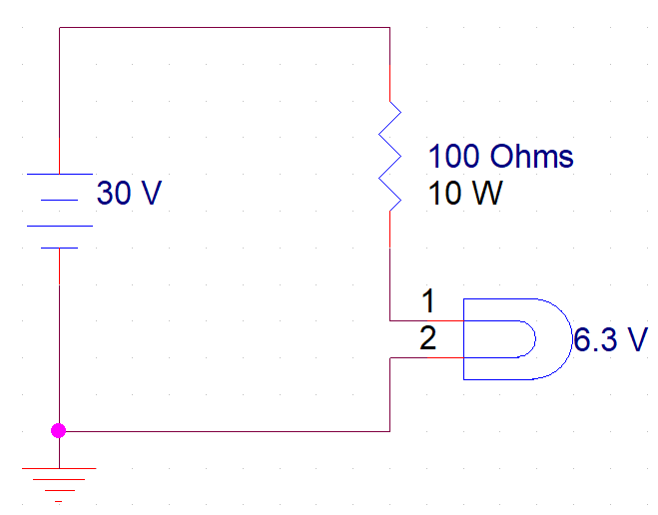
 | Foco 6.3 V
Vfoco [V] | Ifoco [A] | Potencia [W]
0.5 | 0.06 | 0.03
1 | 0.08 | 0.08
1.5 | 0.1 | 0.15
2 | 0.12 | 0.24
2.5 | 0.14 | 0.35
3 | 0.15 | 0.45
3.5 | 0.17 | 0.595
4 | 0.18 | 0.72
4.5 | 0.2 | 0.9
5 | 0.21 | 1.05
5.5 | 0.22 | 1.21
6 | 0.23 | 1.38

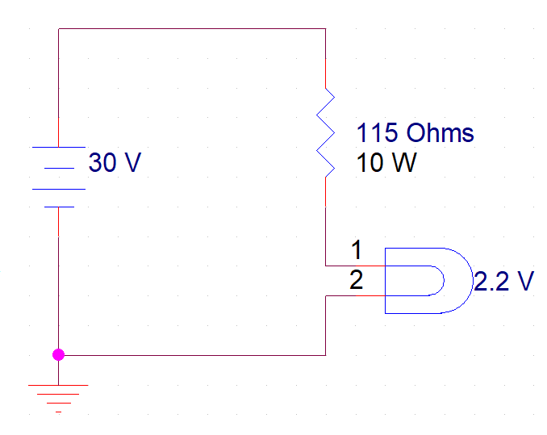
 | Foco 2.2 V
Vfoco [V] | Ifoco [A] | Potencia [W]
0.1 | 0.05 | 0.005
0.2 | 0.11 | 0.022
0.4 | 0.13 | 0.052
0.6 | 0.14 | 0.084
0.8 | 0.15 | 0.12
1 | 0.17 | 0.17
1.2 | 0.18 | 0.216
1.4 | 0.2 | 0.28
1.6 | 0.21 | 0.336
1.8 | 0.22 | 0.396
2 | 0.23 | 0.46
2.2 | 0.24 | 0.528

Foco 6.3 V
La resistencia R2 se obtuvo al calibrar los datos del foco a diferentes voltajes, ver pestaña "Caracterización focos"
 | Vfuente= | 30
R2(Ohm) | R1(Ohm) | Vout (Volts) | Corriente (A)
32 | 50 | 11.71 | 0.3659
 | 100 | 7.27 | 0.2273
 | 150 | 5.27 | 0.1648
 | 200 | 4.14 | 0.1293
 | 250 | 3.40 | 0.1064

 | Vfuente= | 20
R2(Ohm) | R1(Ohm) | Vout (Volts) | Corriente (A)
32 | 50 | 7.80 | 0.2439
 | 100 | 4.85 | 0.1515
 | 150 | 3.52 | 0.1099
 | 200 | 2.76 | 0.0862
 | 250 | 2.27 | 0.0709

Vin | Vout | Iout | V(R2) | V(R2) | Vtotal
5 | 0.567 | 0.0177 | 0.567 | 4.433 | 5
10 | 1.135 | 0.0355 | 1.135 | 8.865 | 10
15 | 1.702 | 0.0532 | 1.702 | 13.298 | 15
20 | 2.270 | 0.0709 | 2.270 | 17.730 | 20
25 | 2.837 | 0.0887 | 2.837 | 22.163 | 25
30 | 3.404 | 0.1064 | 3.404 | 26.596 | 30

